PM REPORT (새양식)
 |  |  |  |  |  |  |  |  |  |  |  |  |  |  |  | 작성 |  | 검토 |  | 승인
 |  |  | M.A.T Co.,LTd
 |  |  | Micro Advanced Technology |  |  |  |  |  |  |  |  |  |  |  |  | 강석희

작업 보고서

 |  |  |  |  |  |  |  |  |  |  |  |  |  |  |  | 점검일 |  | 2022-10-14
 |  |  |  |  |  |  |  |  |  |  |  |  |  |  |  | 시간 |  | 09 시 30 분 ~ 13 시 30분 ( 4 시간 00분)

업 체 명 |  | 온세미컨덕터 |  |  |  |  |  |  | MODEL |  |  | 1701HW |  |  |  |  | SET-UP 일 |  | 2022-09-28
고객 담당자 |  | 김일남 부장님 |  |  |  |  |  |  | SERIAL NO |  |  | M006867 |  |  |  |  | 이전 작업일 |  | 2022-09-28
MAT 작업자 |  | 정동교,강석희 |  |  |  |  |  |  | 공정명 |  |  | H2,Ar,HCl,C3H8, SiH4 |  |  |  |  | 경과일

1. 작업명 ( PM, TROUBLE, 점검, 기타) |  |  |  |  |  |  |  |  |  |  |  |  |  |  | 5. 사진
Ehxaust Absorber 재질 변경 및 충진량 증가 추가 개선작업 진행

2. 증상,원인
HCl처리 효율 상항을 위한 Exhaust단 P.P Absorber 및 기존Pallring Absorber -> TWIST Absorber변경 및 충진량 증가 진행

M.A.T Co., Ltd.
3. 조치내용
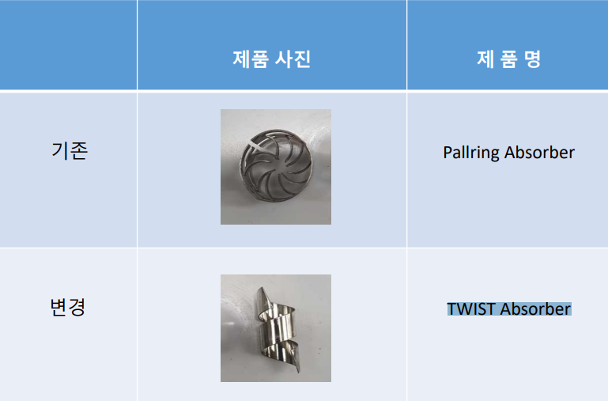 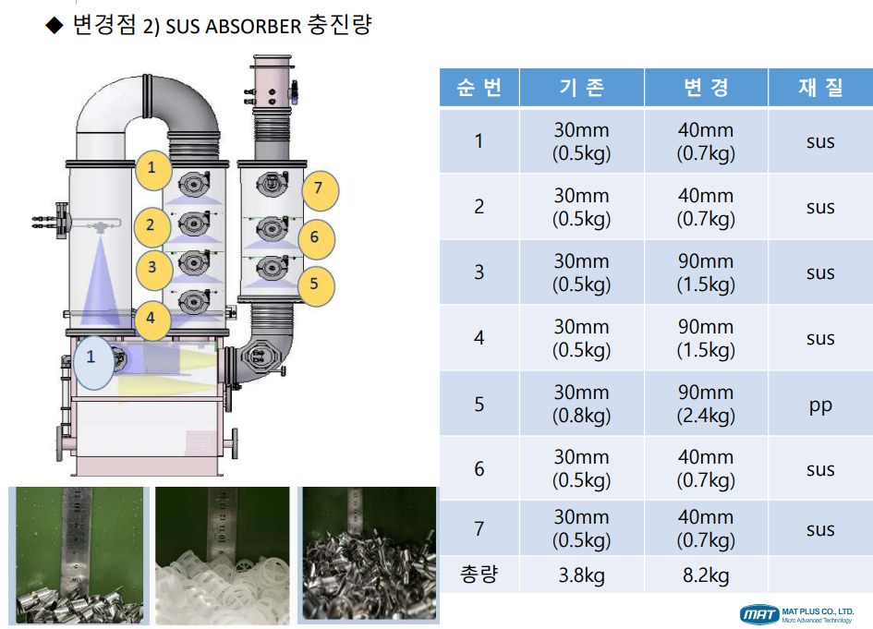 < 2차,3차 Exhaust Abosorber 추가 설치 및 충진량 증가개선 > - HCl 처리 효율 향상을 위해 2차, 3차 Exhaust단에 Absober 개선 및 충진량 증가 - p.p pallring Absober 제외 SUS재질의 Pallring Abosorber는 재질변경 진행 Pallring Absorber -> TWIST Absorber변경 - 추가 설치 진행 후 가압테스트 진행 ( 악조건 테스트 ) - 테스트 진행 결과 Burnning Air 800 Sleeve Air 80 Inlet PurgeN2 300 : -90 Burnning Air 900 Sleeve Air 80 Inlet PurgeN2 300 : -80 ~ -90 Burnning Air 1200 Sleeve Air 80 Inlet PurgeN2 300 : -50 ~ -60 - 차압에 대하여 개선점 필요 |  |  |  |  |  |  |  |  |  |  |  | POWDER / 부식 COATING CHECK
 |  |  |  |  |  |  |  |  |  |  |  | Plasma 설비 |  |  | 그 외 설비
 |  |  |  |  |  |  |  |  |  |  |  | Inner : % 부식 : |  |  | Heat Chamber : % 부식: Power 색/경도 :

 |  |  |  |  |  |  |  |  |  |  |  | Reactor : % 부식 : Coating : |  |  | Middle Flange : % 부식: Coating :

 |  |  |  |  |  |  |  |  |  |  |  | Wet Tank : % 부식 : Coating : |  |  | Wet Chamber : % 부식: Coating :

 |  |  |  |  |  |  |  |  |  |  |  | Exhaust : % 부식 : Coating : |  |  | Exhaust : % 부식: Coating :

4. CHECK VALUE |  |  |  |  |  |  |  |  |  |  |  |  |  |  |  |  | 6. 비고 (특이점, 위험요소, 개선사항)
Pressure | Inlet#1 mmH2O |  | Inlet#2 mmH2O |  | Inlet#3 mmH2O |  | Inlet#4 mmH2O |  | Exh. P mmH2O |  | Cab. P mmH2O |  | Cir. P Kpa |  | B/A. P Kpa
 | 전 | 후 | 전 | 후 | 전 | 후 | 전 | 후 | 전 | 후 | 전 | 후 | 전 | 후 | 전 | 후
 |  | -104 |  |  |  |  |  |  |  | -90 |  | -14 |  | 134
Temp | Heater Temp #1 |  | Temp #2 |  | Temp #3 |  | Temp #4 |  | Chamber. T |  | Wet. T |  | Cab. T |  | Exh. T
 | 전 | 후 | 전 | 후 | 전 | 후 | 전 | 후 | 전 | 후 | 전 | 후 | 전 | 후 | 전 | 후
 |  | 750 |  |  |  |  |  |  |  | 536 |  | 32 |  | 33 |  | 24
Utility | Burning Air SLM |  | S/A SLM |  | Inlet Purge N2 SLM |  | C/W LPM |  | Fog Air SLM
 | 전 | 후 | 전 | 후 | 전 | 후 | 전 | 후 | 전 | 후 | 전 | 후
 |  | 800 |  | 80 |  | 300 |  | 20
* Part 사용 이력
Part 명 |  |  | 규격 |  |  | Code |  |  | 수 량 | 유/무 | 업체 재고 | Part 명 |  |  |  | 규격 |  | Code |  | 수량 | 유/무 | 업체 재고
ABSORBER |  |  | [Ø10×30X0.7T] |  |  | 905-009-001-02 |  |  | 8KG | 무

 |  |  |  |  |  |  |  |  |  |  |  | 출장비 |  |  |  |  |  |  | 인원수 |  | 유/무상
 |  |  |  |  |  |  |  |  |  |  |  |  |  |  |  |  |  |  | 2 |  | 무상
* 기 타 :

